Sheet1
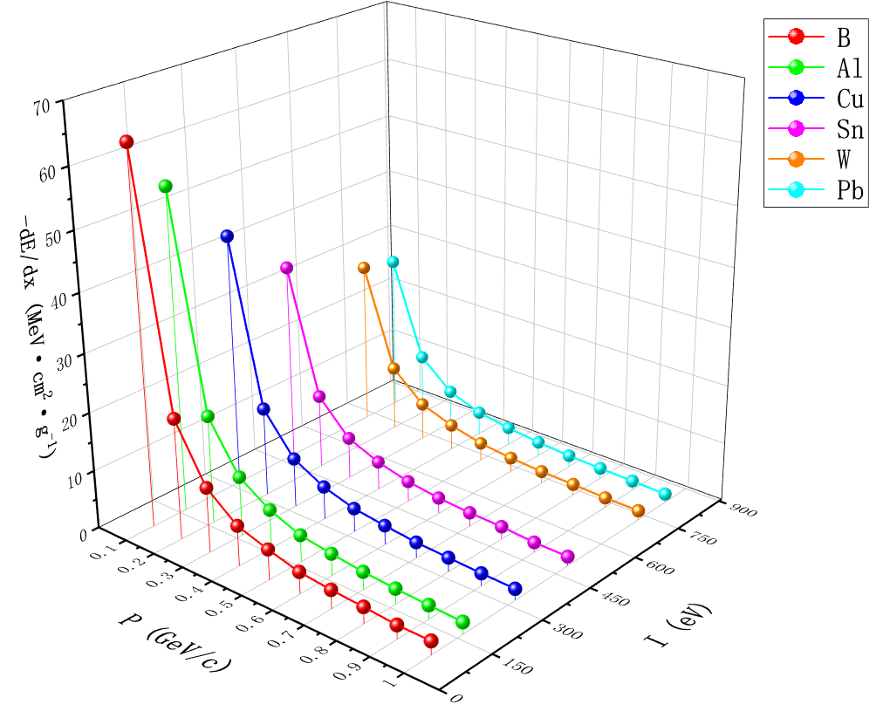
物质：B，密度：ρ=2.37g/cm3，平均电离能：I=76eV |  |  |  | 物质：Al，密度：ρ=2.699g/cm3，平均电离能：I=166eV |  |  |  | 物质：Cu，密度：ρ=8.96g/cm3，平均电离能：I=322eV |  |  |  | 物质：Sn，密度：ρ=7.31g/cm3，平均电离能：I=488eV |  |  |  | 物质：W，密度：ρ=19.3g/cm3，平均电离能：I=727eV
入射动量P(GeV/c) | 入射能量E(MeV) | 吸收剂量D(nGy) | 单位质量阻止本领ΔE/Δx(MeV*cm2/g) | 入射动量P(GeV/c) | 入射能量E(MeV) | 吸收剂量D(nGy) | 单位质量阻止本领ΔE/Δx(MeV*cm2/g) | 入射动量P(GeV/c) | 入射能量E(MeV) | 吸收剂量D(nGy) | 单位质量阻止本领ΔE/Δx(MeV*cm2/g) | 入射动量P(GeV/c) | 入射能量E(MeV) | 吸收剂量D(nGy) | 单位质量阻止本领ΔE/Δx(MeV*cm2/g) | 入射动量P(GeV/c) | 入射能量E(MeV) | 吸收剂量D(nGy) | 单位质量阻止本领ΔE/Δx(MeV*cm2/g)
0.1 | 5.3138975123 | 25.4392 | 63.5216824 | 0.1 | 5.3138975123 | 21.9282 | 54.7547154 | 0.1 | 5.3138975123 | 17.2758 | 43.1376726 | 0.1 | 5.3138975123 | 13.5356 | 33.7983932 | 0.1 | 5.3138975123 | 11.2079 | 27.9861263
0.2 | 21.079002493 | 8.33762 | 20.81903714 | 0.2 | 21.079002493 | 7.43986 | 18.57733042 | 0.2 | 21.079002493 | 6.11665 | 15.27327505 | 0.2 | 21.079002493 | 5.08924 | 12.70783228 | 0.2 | 21.079002493 | 4.45799 | 11.13160103
0.3 | 46.793655672 | 4.47683 | 11.17864451 | 0.3 | 46.793655672 | 4.06701 | 10.15532397 | 0.3 | 46.793655672 | 3.3981 | 8.4850557 | 0.3 | 46.793655672 | 2.85091 | 7.11872227 | 0.3 | 46.793655672 | 2.53747 | 6.33606259
0.4 | 81.705620335 | 2.7718 | 6.9211846 | 0.4 | 81.705620335 | 2.6723 | 6.6727331 | 0.4 | 81.705620335 | 2.26981 | 5.66771557 | 0.4 | 81.705620335 | 1.95919 | 4.89209743 | 0.4 | 81.705620335 | 1.76167 | 4.39888999
0.5 | 124.90923854 | 2.08555 | 5.20761835 | 0.5 | 124.90923854 | 1.83607 | 4.58466679 | 0.5 | 124.90923854 | 1.62392 | 4.05492824 | 0.5 | 124.90923854 | 1.41089 | 3.52299233 | 0.5 | 124.90923854 | 1.24442 | 3.10731674
0.6 | 175.43996724 | 1.51365 | 3.77958405 | 0.6 | 175.43996724 | 1.50034 | 3.74634898 | 0.6 | 175.43996724 | 1.33375 | 3.33037375 | 0.6 | 175.43996724 | 1.10766 | 2.76582702 | 0.6 | 175.43996724 | 0.992313 | 2.477805561
0.7 | 232.34935039 | 1.27984 | 3.19576048 | 0.7 | 232.34935039 | 1.22399 | 3.05630303 | 0.7 | 232.34935039 | 1.08948 | 2.72043156 | 0.7 | 232.34935039 | 0.948283 | 2.367862651 | 0.7 | 232.34935039 | 0.845896 | 2.112202312
0.8 | 294.75449849 | 1.134902 | 2.833850294 | 0.8 | 294.75449849 | 1.0631524 | 2.6546915428 | 0.8 | 294.75449849 | 0.9741174 | 2.4323711478 | 0.8 | 294.75449849 | 0.875275 | 2.185561675 | 0.8 | 294.75449849 | 0.780686 | 1.949372942
0.9 | 361.86427977 | 0.949467 | 2.370819099 | 0.9 | 361.86427977 | 0.949572 | 2.371081284 | 0.9 | 361.86427977 | 0.8617676 | 2.1518336972 | 0.9 | 361.86427977 | 0.70133 | 1.75122101 | 0.9 | 361.86427977 | 0.687124 | 1.715748628
1 | 432.98813068 | 0.9357134 | 2.3364763598 | 1 | 432.98813068 | 0.8361324 | 2.0878226028 | 1 | 432.98813068 | 0.7877718 | 1.9670661846 | 1 | 432.98813068 | 0.659455 | 1.646659135 | 1 | 432.98813068 | 0.659563 | 1.646928811

理论值计算
B Z=5 A=11 I=76eV ρ=2.37g/cm3 |  |  |  |  |  | C Z=6 A=12 I=81eV ρ=2g/cm3 |  |  |  |  |  | Al Z=13 A=27 I=166eV ρ=2.699g/cm3 |  |  |  |  |  | Fe Z=26 A=56 I=286eV ρ=7.874g/cm3 |  |  |  |  |  | Cu Z=29 A=64 I=322eV ρ=8.96g/cm3 |  |  |  |  |  | Sn Z=50 A=119 I=488eV ρ=7.31g/cm3 |  |  |  |  |  | W Z=74 A=184 I=727eV ρ=19.3g/cm3 |  |  |  |  |  | Pb Z=82 A=207 I=823eV ρ=11.35g/cm3
入射动量P(GeV/c) | γβ | β | Tmax | 单位质量阻止本领dE/ρdx(MeV*cm2*g-1) | 阻止本领dE/dx(MeV*cm-1) | 入射动量P(GeV/c) | γβ | β | Tmax | 单位质量阻止本领dE/dx(MeV*cm2*g-1) | 阻止本领dE/dx(MeV*cm-1) | 入射动量P(GeV/c) | γβ | β | Tmax | 单位质量阻止本领dE/dx(MeV*cm2*g-1) | 阻止本领dE/dx(MeV*cm-1) | 入射动量P(GeV/c) | γβ | β | Tmax | 单位质量阻止本领dE/dx(MeV*cm2*g-1) | 阻止本领dE/dx(MeV*cm-1) | 入射动量P(GeV/c) | γβ | β | Tmax | 单位质量阻止本领dE/dx(MeV*cm2*g-1) | 阻止本领dE/dx(MeV*cm-1) | 入射动量P(GeV/c) | γβ | β | Tmax | 单位质量阻止本领dE/dx(MeV*cm2*g-1) | 阻止本领dE/dx(MeV*cm-1) | 入射动量P(GeV/c) | γβ | β | Tmax | 单位质量阻止本领dE/dx(MeV*cm2*g-1) | 阻止本领dE/dx(MeV*cm-1) | 入射动量P(GeV/c) | γβ | β | Tmax | 单位质量阻止本领dE/dx(MeV*cm2*g-1) | 阻止本领dE/dx(MeV*cm-1)
0.1 | 0.10657890249 | 0.10597869284 | 0.011596255791 | 63.706644716 | 150.98474798 | 0.1 | 0.10657890249 | 0.10597869284 | 0.011596255791 | 67.834344073 | 135.66868815 | 0.1 | 0.10657890249 | 0.10597869284 | 0.011596255791 | 56.162282091 | 151.58199936 | 0.1 | 0.10657890249 | 0.10597869284 | 0.011596255791 | 46.238308016 | 364.08043732 | 0.1 | 0.10657890249 | 0.10597869284 | 0.011596255791 | 43.909356845 | 393.42783734 | 0.1 | 0.10657890249 | 0.10597869284 | 0.011596255791 | 35.08431511 | 256.46634345 | 0.1 | 0.10657890249 | 0.10597869284 | 0.011596255791 | 29.702422242 | 573.25674927 | 0.1 | 0.10657890249 | 0.10597869284 | 0.011596255791 | 28.255899756 | 320.70446223
0.11 | 0.11723679274 | 0.11643932543 | 0.014031451412 | 54.712602682 | 129.66886836 | 0.11 | 0.11723679274 | 0.11643932543 | 0.014031451412 | 58.325800638 | 116.65160128 | 0.11 | 0.11723679274 | 0.11643932543 | 0.014031451412 | 48.577748616 | 131.11134351 | 0.11 | 0.11723679274 | 0.11643932543 | 0.014031451412 | 40.283445393 | 317.19184902 | 0.11 | 0.11723679274 | 0.11643932543 | 0.014031451412 | 38.30656038 | 343.22678101 | 0.11 | 0.11723679274 | 0.11643932543 | 0.014031451412 | 30.855398039 | 225.55295967 | 0.11 | 0.11723679274 | 0.11643932543 | 0.014031451412 | 26.320330127 | 507.98237145 | 0.11 | 0.11723679274 | 0.11643932543 | 0.014031451412 | 25.096286954 | 284.84285693
0.12 | 0.12789468299 | 0.12686135267 | 0.016698563247 | 47.579424876 | 112.76323696 | 0.12 | 0.12789468299 | 0.12686135267 | 0.016698563247 | 50.772055199 | 101.5441104 | 0.12 | 0.12789468299 | 0.12686135267 | 0.016698563247 | 42.499286035 | 114.70557301 | 0.12 | 0.12789468299 | 0.12686135267 | 0.016698563247 | 35.455545532 | 279.17696552 | 0.12 | 0.12789468299 | 0.12686135267 | 0.016698563247 | 33.75361692 | 302.4324076 | 0.12 | 0.12789468299 | 0.12686135267 | 0.016698563247 | 27.368608231 | 200.06452617 | 0.12 | 0.12789468299 | 0.12686135267 | 0.016698563247 | 23.489198246 | 453.34152615 | 0.12 | 0.12789468299 | 0.12686135267 | 0.016698563247 | 22.438254323 | 254.67418657
0.13 | 0.13855257324 | 0.13724153505 | 0.019597589356 | 41.820228028 | 99.113940427 | 0.13 | 0.13855257324 | 0.13724153505 | 0.019597589356 | 44.664767119 | 89.329534238 | 0.13 | 0.13855257324 | 0.13724153505 | 0.019597589356 | 37.548585214 | 101.34363149 | 0.13 | 0.13855257324 | 0.13724153505 | 0.019597589356 | 31.485941842 | 247.92030606 | 0.13 | 0.13855257324 | 0.13724153505 | 0.019597589356 | 30.003098826 | 268.82776548 | 0.13 | 0.13855257324 | 0.13724153505 | 0.019597589356 | 24.462882741 | 178.82367284 | 0.13 | 0.13855257324 | 0.13724153505 | 0.019597589356 | 21.101959248 | 407.26781348 | 0.13 | 0.13855257324 | 0.13724153505 | 0.019597589356 | 20.188489297 | 229.13935352
0.14 | 0.14921046349 | 0.14757670056 | 0.022728527635 | 37.098747442 | 87.924031438 | 0.14 | 0.14921046349 | 0.14757670056 | 0.022728527635 | 39.651913377 | 79.303826754 | 0.14 | 0.14921046349 | 0.14757670056 | 0.022728527635 | 33.45962982 | 90.307540884 | 0.14 | 0.14921046349 | 0.14757670056 | 0.022728527635 | 28.181197195 | 221.89874671 | 0.14 | 0.14921046349 | 0.14757670056 | 0.022728527635 | 26.87591751 | 240.80822089 | 0.14 | 0.14921046349 | 0.14757670056 | 0.022728527635 | 22.017020021 | 160.94441635 | 0.14 | 0.14921046349 | 0.14757670056 | 0.022728527635 | 19.07350641 | 368.11867371 | 0.14 | 0.14921046349 | 0.14757670056 | 0.022728527635 | 18.27113364 | 207.37736681
0.15 | 0.15986835374 | 0.15786374909 | 0.026091375822 | 33.176447285 | 78.628180064 | 0.15 | 0.15986835374 | 0.15786374909 | 0.026091375822 | 35.48322317 | 70.966446341 | 0.15 | 0.15986835374 | 0.15786374909 | 0.026091375822 | 30.040907566 | 81.080409522 | 0.15 | 0.15986835374 | 0.15786374909 | 0.026091375822 | 25.399420502 | 199.99503703 | 0.15 | 0.15986835374 | 0.15786374909 | 0.026091375822 | 24.240170557 | 217.19192819 | 0.15 | 0.15986835374 | 0.15786374909 | 0.026091375822 | 19.939137404 | 145.75509442 | 0.15 | 0.15986835374 | 0.15786374909 | 0.026091375822 | 17.33685205 | 334.60124457 | 0.15 | 0.15986835374 | 0.15786374909 | 0.026091375822 | 16.625611353 | 188.70068886
0.16 | 0.17052624399 | 0.16809965662 | 0.029686131495 | 29.880153222 | 70.815963136 | 0.16 | 0.17052624399 | 0.16809965662 | 0.029686131495 | 31.976659028 | 63.953318056 | 0.16 | 0.17052624399 | 0.16809965662 | 0.029686131495 | 27.151648227 | 73.282298564 | 0.16 | 0.17052624399 | 0.16809965662 | 0.029686131495 | 23.034714634 | 181.37534302 | 0.16 | 0.17052624399 | 0.16809965662 | 0.029686131495 | 21.997095328 | 197.09397414 | 0.16 | 0.17052624399 | 0.16809965662 | 0.029686131495 | 18.158881671 | 132.74142501 | 0.16 | 0.17052624399 | 0.16809965662 | 0.029686131495 | 15.839278215 | 305.69806954 | 0.16 | 0.17052624399 | 0.16809965662 | 0.029686131495 | 15.203767328 | 172.56275918
0.17 | 0.18118413424 | 0.17828147914 | 0.033512792076 | 27.081572348 | 64.183326466 | 0.17 | 0.18118413424 | 0.17828147914 | 0.033512792076 | 28.997142156 | 57.994284312 | 0.17 | 0.18118413424 | 0.17828147914 | 0.033512792076 | 24.686455594 | 66.62874365 | 0.17 | 0.18118413424 | 0.17828147914 | 0.033512792076 | 21.006782126 | 165.40740246 | 0.17 | 0.18118413424 | 0.17828147914 | 0.033512792076 | 20.07160487 | 179.84157963 | 0.17 | 0.18118413424 | 0.17828147914 | 0.033512792076 | 16.62180028 | 121.50536005 | 0.17 | 0.18118413424 | 0.17828147914 | 0.033512792076 | 14.539116849 | 280.6049552 | 0.17 | 0.18118413424 | 0.17828147914 | 0.033512792076 | 13.967254996 | 158.5283442
0.18 | 0.19184202449 | 0.18840635621 | 0.037571354833 | 24.683951256 | 58.500964476 | 0.18 | 0.19184202449 | 0.18840635621 | 0.037571354833 | 26.442656627 | 52.885313255 | 0.18 | 0.19184202449 | 0.18840635621 | 0.037571354833 | 22.565112907 | 60.903239737 | 0.18 | 0.19184202449 | 0.18840635621 | 0.037571354833 | 19.253849366 | 151.6048099 | 0.18 | 0.19184202449 | 0.18840635621 | 0.037571354833 | 18.405805735 | 164.91601939 | 0.18 | 0.19184202449 | 0.18840635621 | 0.037571354833 | 15.285289772 | 111.73546824 | 0.18 | 0.19184202449 | 0.18840635621 | 0.037571354833 | 13.403221324 | 258.68217156 | 0.18 | 0.19184202449 | 0.18840635621 | 0.037571354833 | 12.88539389 | 146.24922065
0.19 | 0.20249991474 | 0.19847151436 | 0.041861816882 | 22.613158184 | 53.593184896 | 0.19 | 0.20249991474 | 0.19847151436 | 0.041861816882 | 24.234940546 | 48.469881091 | 0.19 | 0.20249991474 | 0.19847151436 | 0.041861816882 | 20.725663932 | 55.938566952 | 0.19 | 0.20249991474 | 0.19847151436 | 0.041861816882 | 17.727762723 | 139.58840368 | 0.19 | 0.20249991474 | 0.19847151436 | 0.041861816882 | 16.954483827 | 151.91217509 | 0.19 | 0.20249991474 | 0.19847151436 | 0.041861816882 | 14.115667302 | 103.18552797 | 0.19 | 0.20249991474 | 0.19847151436 | 0.041861816882 | 12.405029552 | 239.41707036 | 0.19 | 0.20249991474 | 0.19847151436 | 0.041861816882 | 11.93348525 | 135.44505759
0.2 | 0.21315780499 | 0.20847427008 | 0.046384175188 | 20.81158486 | 49.323456118 | 0.2 | 0.21315780499 | 0.20847427008 | 0.046384175188 | 22.313108198 | 44.626216397 | 0.2 | 0.21315780499 | 0.20847427008 | 0.046384175188 | 19.119619481 | 51.603852979 | 0.2 | 0.21315780499 | 0.20847427008 | 0.046384175188 | 16.390531691 | 129.05904654 | 0.2 | 0.21315780499 | 0.20847427008 | 0.046384175188 | 15.681909824 | 140.50991203 | 0.2 | 0.21315780499 | 0.20847427008 | 0.046384175188 | 13.086037261 | 95.658932375 | 0.2 | 0.21315780499 | 0.20847427008 | 0.046384175188 | 11.523092956 | 222.39569405 | 0.2 | 0.21315780499 | 0.20847427008 | 0.046384175188 | 11.091510337 | 125.88864232
0.21 | 0.22381569524 | 0.21841203258 | 0.051138426569 | 19.23389076 | 45.584321101 | 0.21 | 0.22381569524 | 0.21841203258 | 0.051138426569 | 20.629191573 | 41.258383146 | 0.21 | 0.22381569524 | 0.21841203258 | 0.051138426569 | 17.708574042 | 47.795441338 | 0.21 | 0.22381569524 | 0.21841203258 | 0.051138426569 | 15.211852989 | 119.77813043 | 0.21 | 0.22381569524 | 0.21841203258 | 0.051138426569 | 14.559543748 | 130.45351199 | 0.21 | 0.22381569524 | 0.21841203258 | 0.051138426569 | 12.174722258 | 88.997219707 | 0.21 | 0.22381569524 | 0.21841203258 | 0.051138426569 | 10.739960041 | 207.28122879 | 0.21 | 0.22381569524 | 0.21841203258 | 0.051138426569 | 10.34313017 | 117.39452743
0.22 | 0.23447358548 | 0.2282823062 | 0.056124567697 | 17.843978352 | 42.290228693 | 0.22 | 0.23447358548 | 0.2282823062 | 0.056124567697 | 19.14496674 | 38.289933479 | 0.22 | 0.23447358548 | 0.2282823062 | 0.056124567697 | 16.461777016 | 44.430336166 | 0.22 | 0.23447358548 | 0.2282823062 | 0.056124567697 | 14.167310835 | 111.55340552 | 0.22 | 0.23447358548 | 0.2282823062 | 0.056124567697 | 13.564361883 | 121.53668247 | 0.22 | 0.23447358548 | 0.2282823062 | 0.056124567697 | 11.364097405 | 83.071552028 | 0.22 | 0.23447358548 | 0.2282823062 | 0.056124567697 | 10.041326292 | 193.79759744 | 0.22 | 0.23447358548 | 0.2282823062 | 0.056124567697 | 9.6749167093 | 109.81030465
0.23 | 0.24513147573 | 0.23808269257 | 0.061342595101 | 16.612807466 | 39.372353694 | 0.23 | 0.24513147573 | 0.23808269257 | 0.061342595101 | 17.82965758 | 35.65931516 | 0.23 | 0.24513147573 | 0.23808269257 | 0.061342595101 | 15.354362225 | 41.441423645 | 0.23 | 0.24513147573 | 0.23808269257 | 0.061342595101 | 13.237050676 | 104.22853702 | 0.23 | 0.24513147573 | 0.23808269257 | 0.061342595101 | 12.67762096 | 113.5914838 | 0.23 | 0.24513147573 | 0.23808269257 | 0.061342595101 | 10.63971534 | 77.776319138 | 0.23 | 0.24513147573 | 0.23808269257 | 0.061342595101 | 9.4153833311 | 181.71689829 | 0.23 | 0.24513147573 | 0.23808269257 | 0.061342595101 | 9.0757599311 | 103.00987522
...

